富八文具价格表
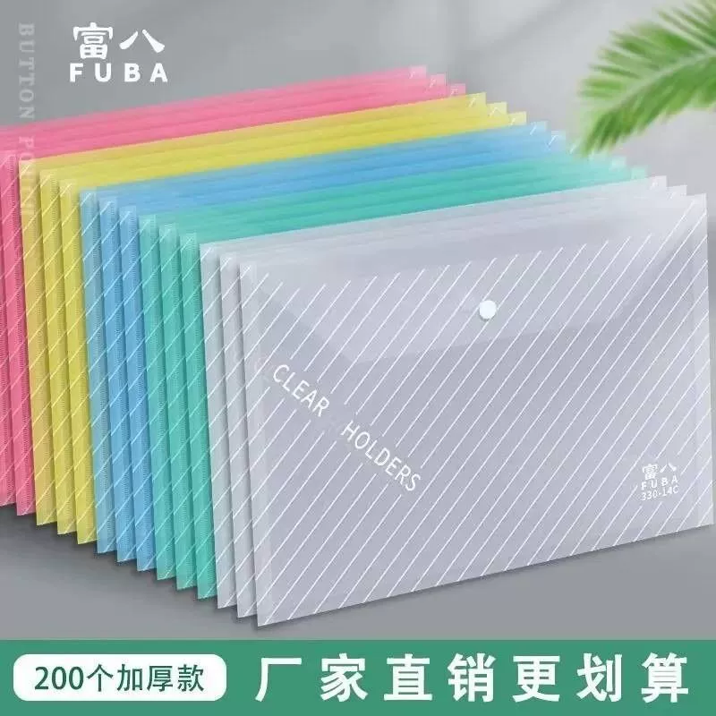 | 209透明文件袋 | 14c0.24 | 16c0.32 | 18c0.38
 |  | 0.27

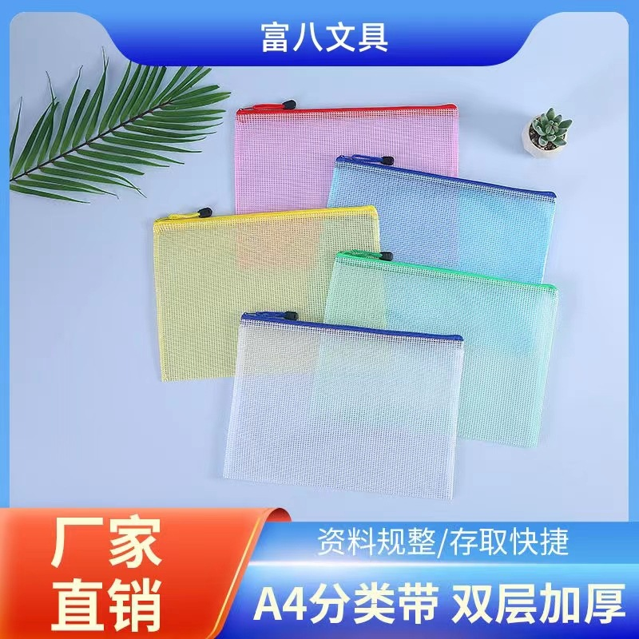 | 网格袋 | a4的0.78 | a5的0.7 | a6的0.58

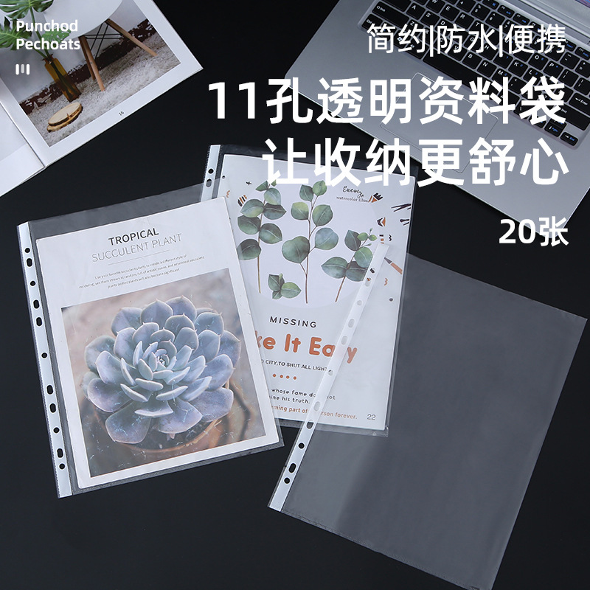 | 11孔文件袋 | 中厚3c一张0.04 | 加厚4c一张0.06 | 特厚6c一张0.08

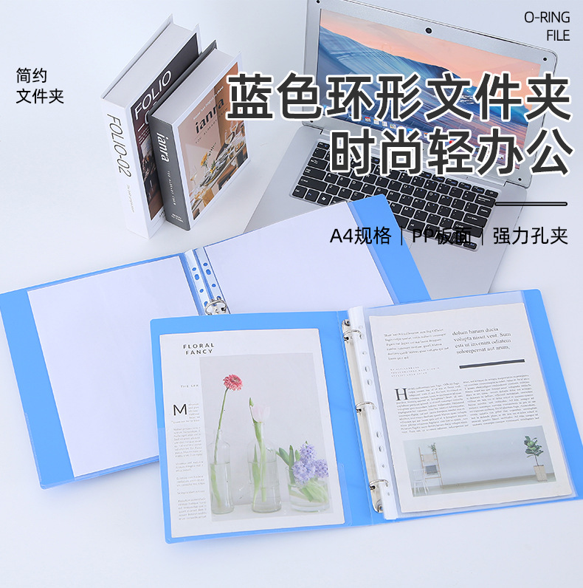 | 孔夹 | 2孔夹3.2 | 3孔夹4.68

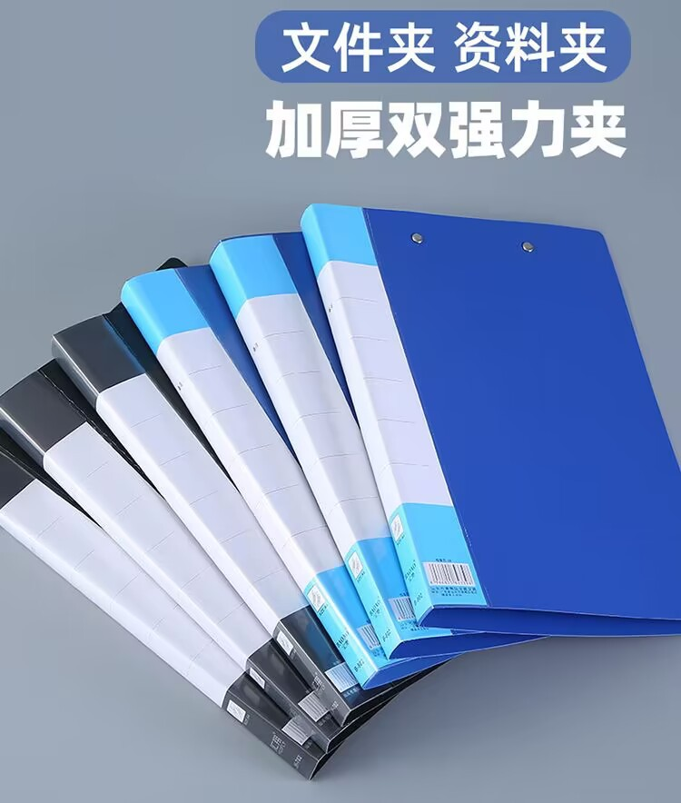 | 文件夹 | 普通款单夹1.66 | 普通款双夹1.98 | 抽取单夹2.05 | 抽取双夹2.2 | 彩色单夹2.18 | 彩色双夹2.48

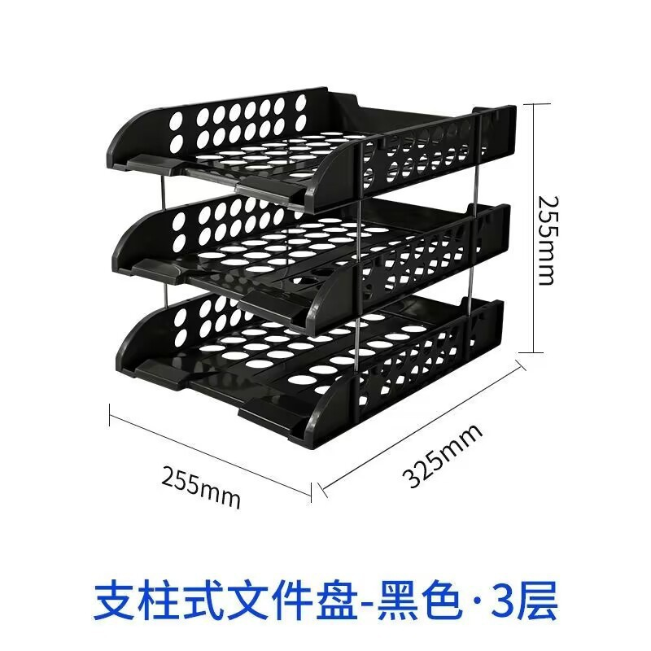 | 文件盘 | 一个8.2

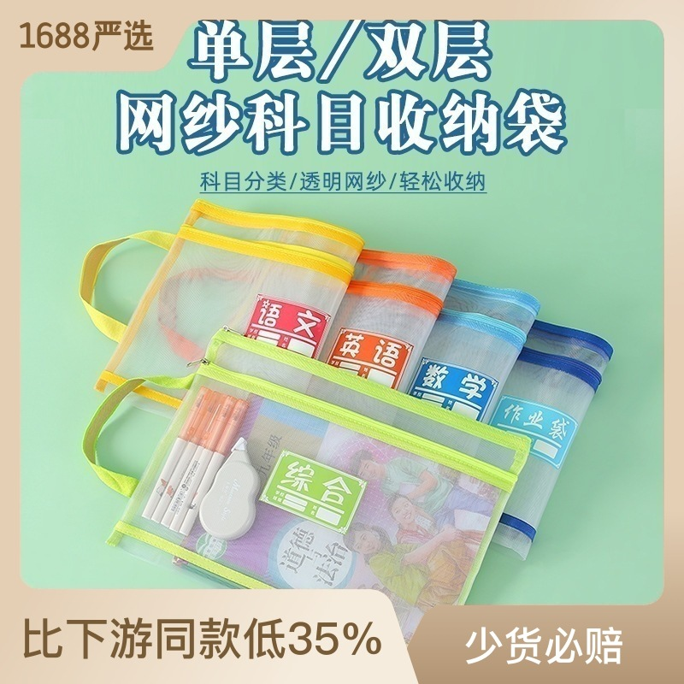 | 科目袋 | 单层1.42 | 双层2.62

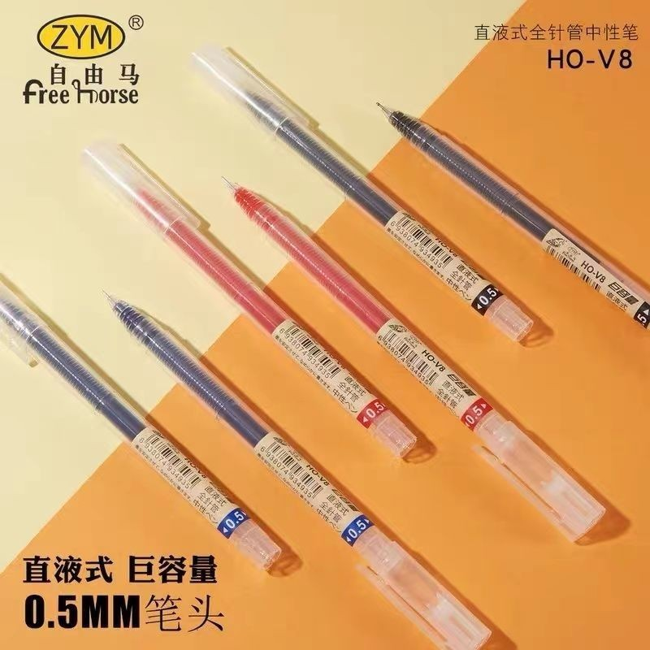 | 巨能写0.5笔 | 单支0.5

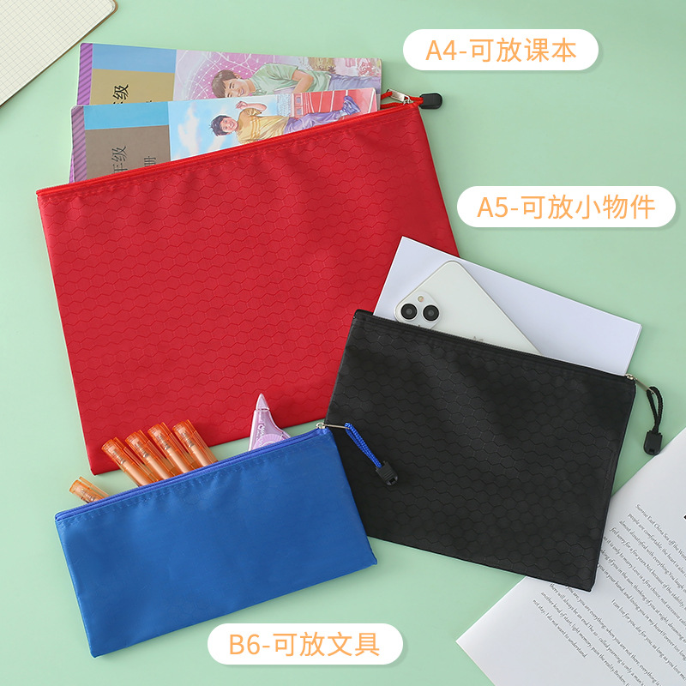 | 球纹袋 | a4的1.28 | a5的0.98 | a6的0.78

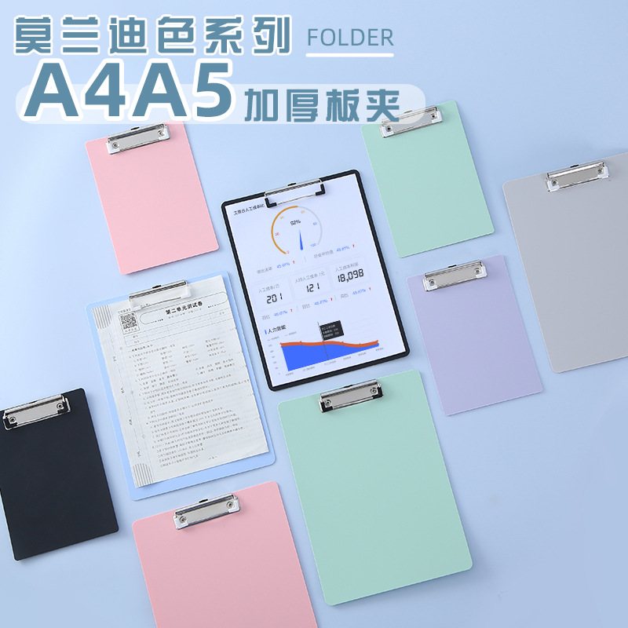 | 莫兰迪写字板 | a4的2.28 | a5的1.68

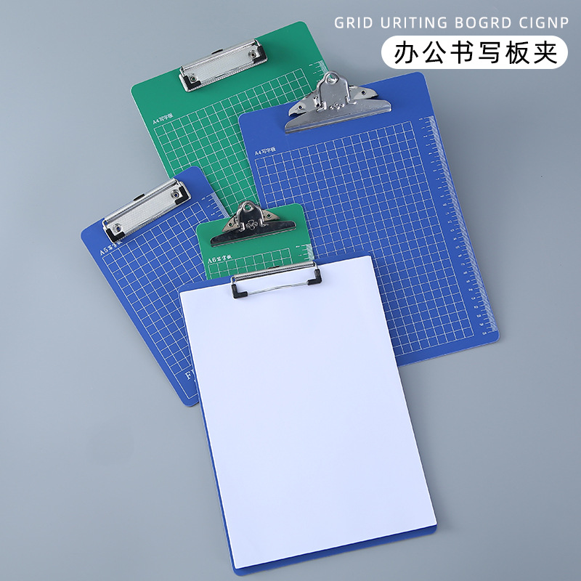 | 印刷写字板 | a4的2.05 | a5的1.45 | a6的1.2

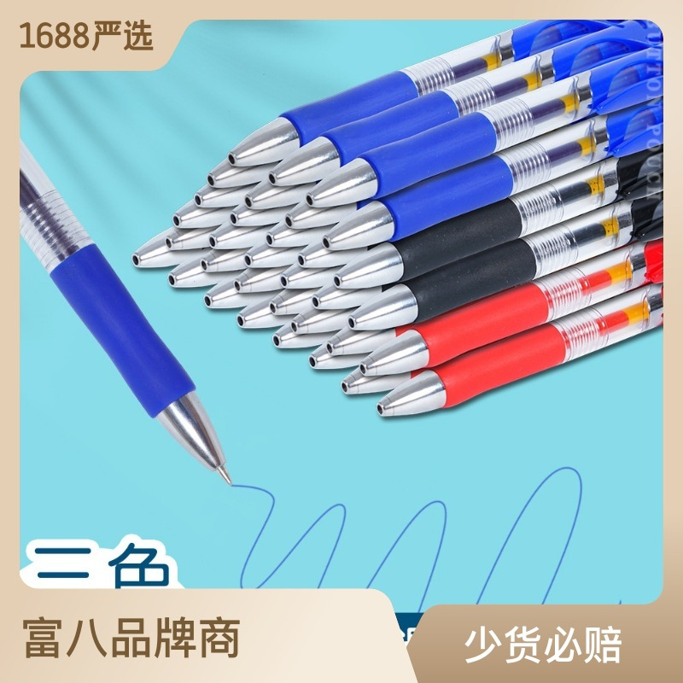 | 0.7按动笔 | 一支0.48

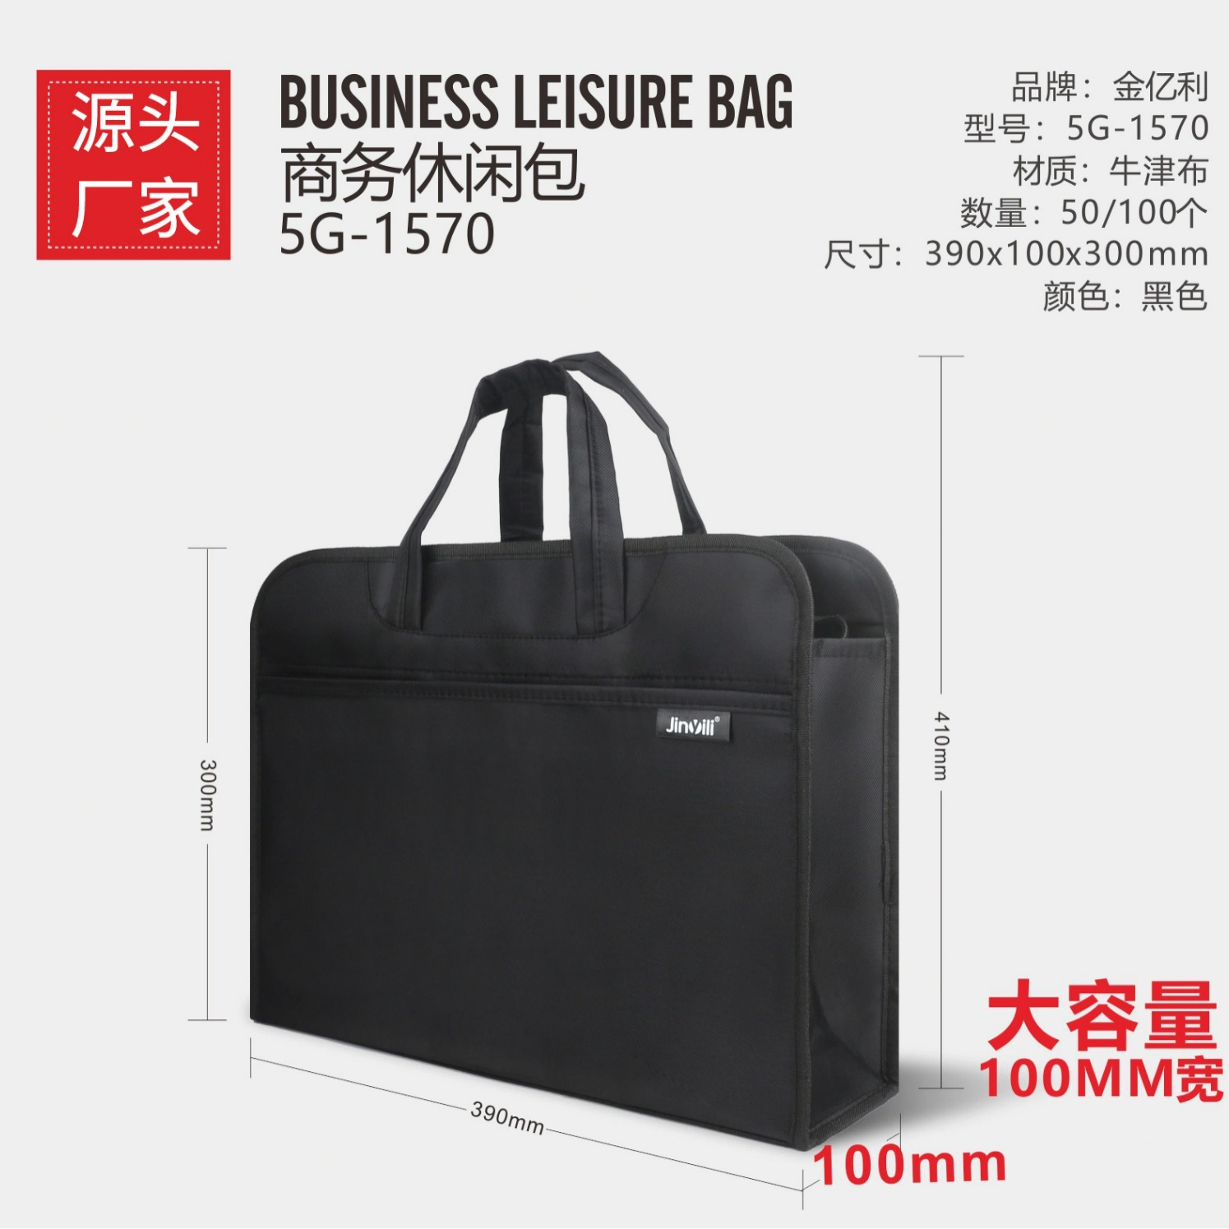 | 黑色公文包 | 一个14.8

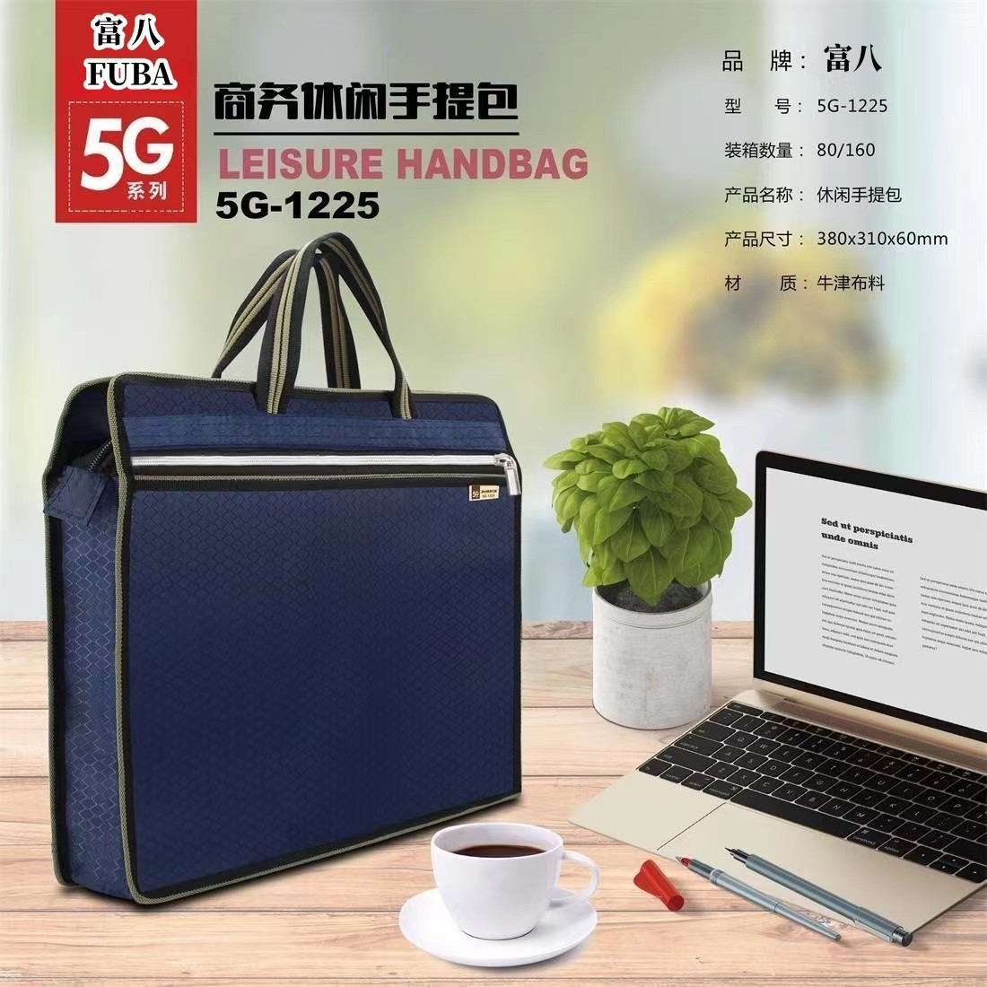 | 公文包 | 简约3.25 | 立体4.53

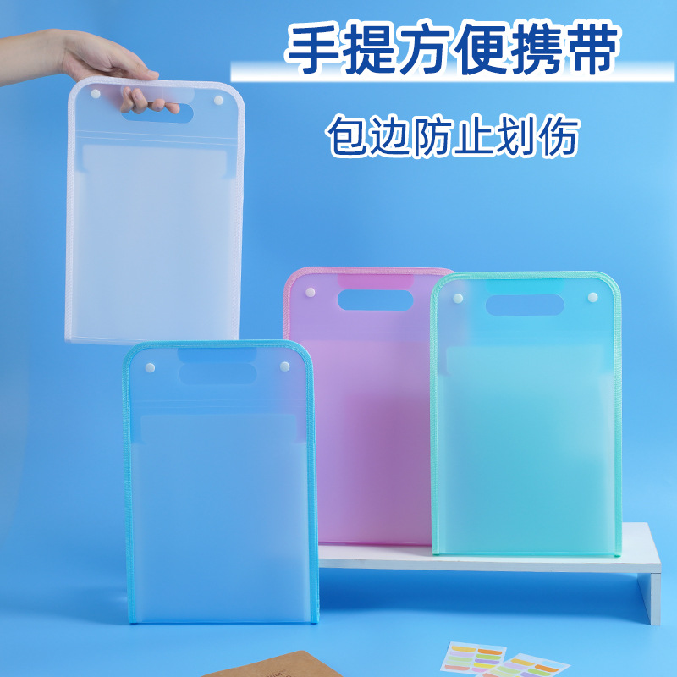 | 风琴包 | 一个5.1

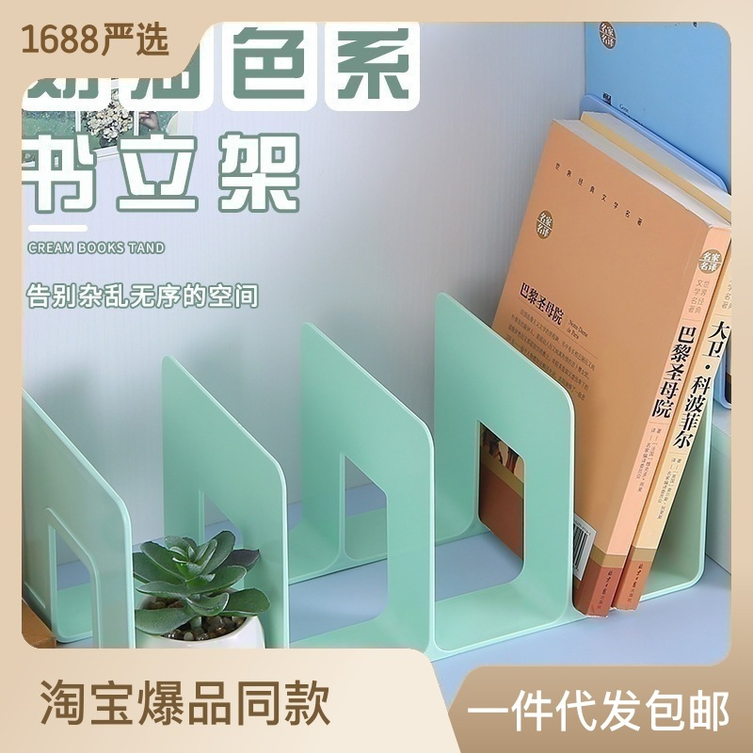 | 书立 | 四栏4.5 | L型1.98

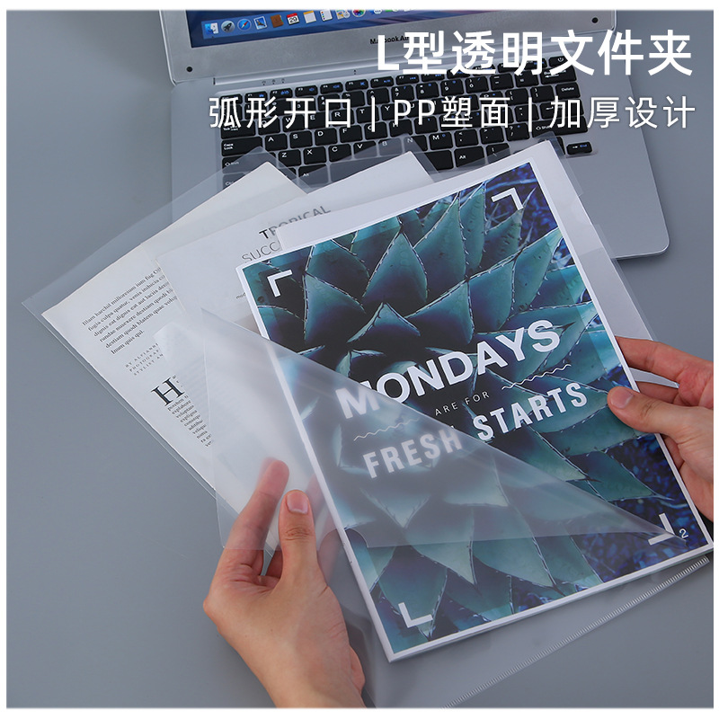 | L透明文件夹 | 中厚一个0.17 | 加厚一个0.25

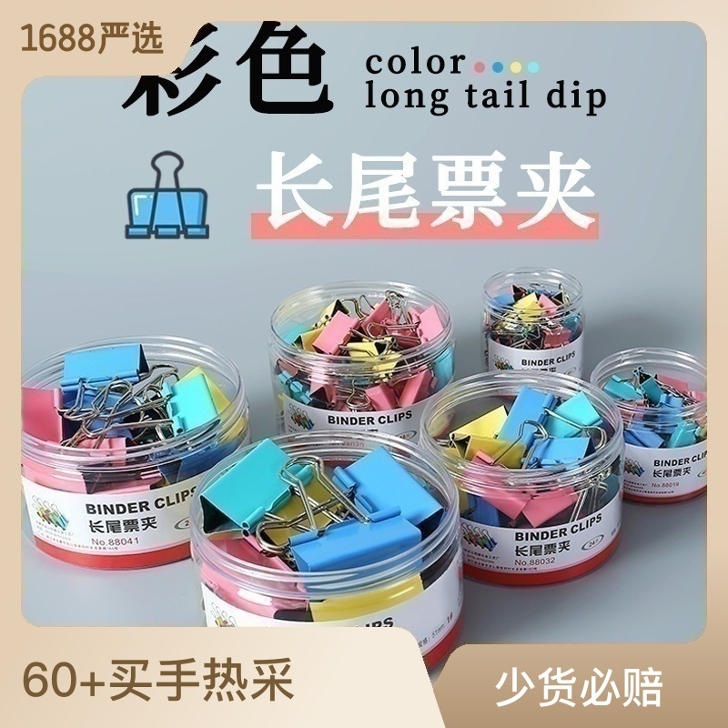 | 长尾夹 | 15mm一盒3.74 | 19mm一盒3.3 | 25mm一盒5.6 | 32mm一盒4.3 | 41mm一盒6.6 | 51mm一盒5.25

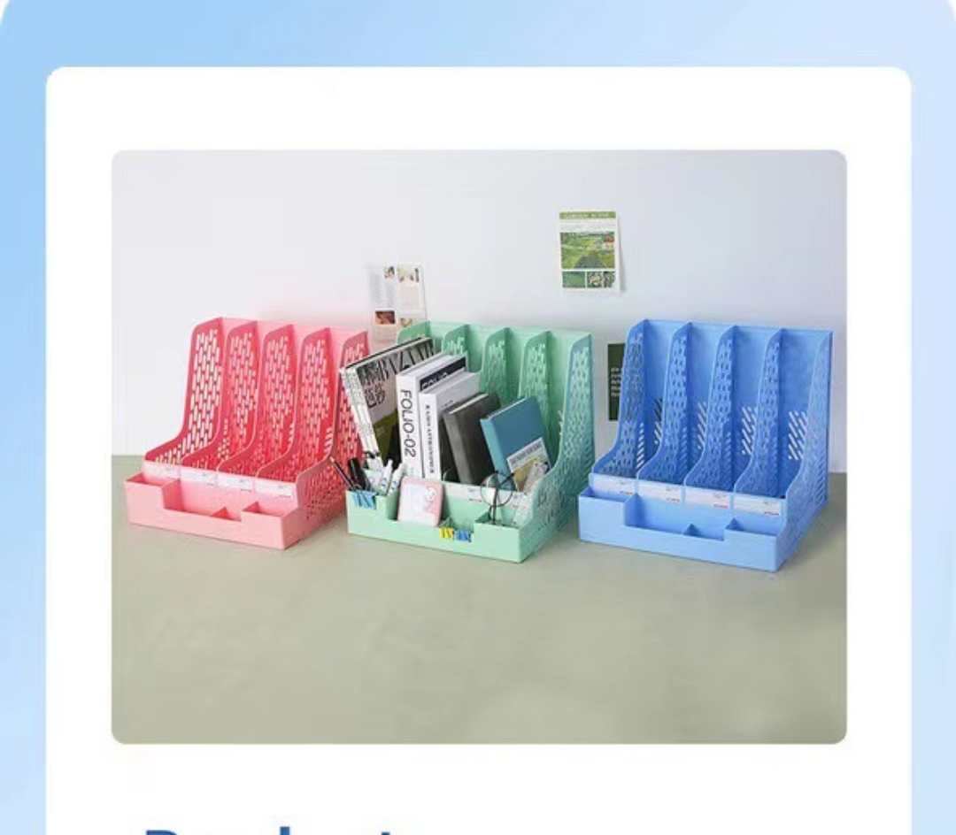 | 莫兰迪文件栏 | 一个7.38

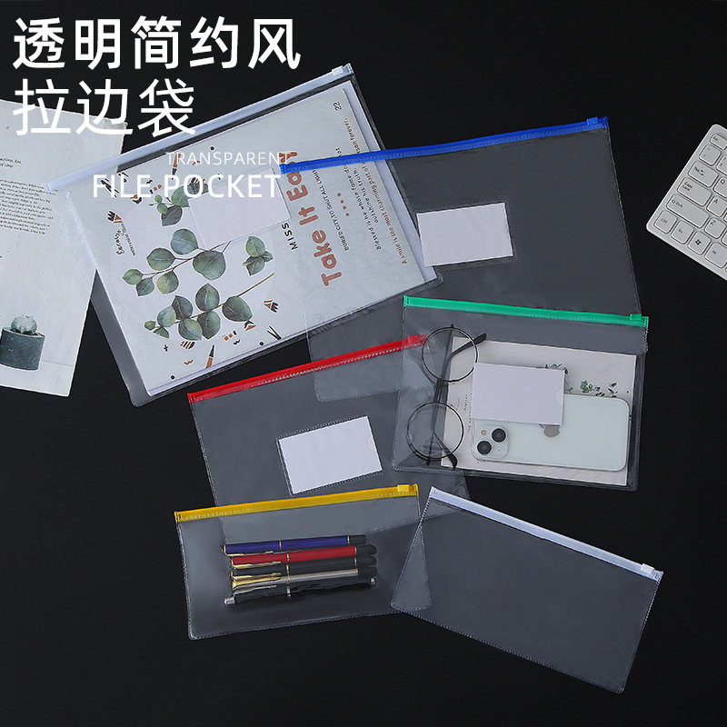 | 透明拉边袋 | a4的0.49 | a5的0.32 | a6的0.3

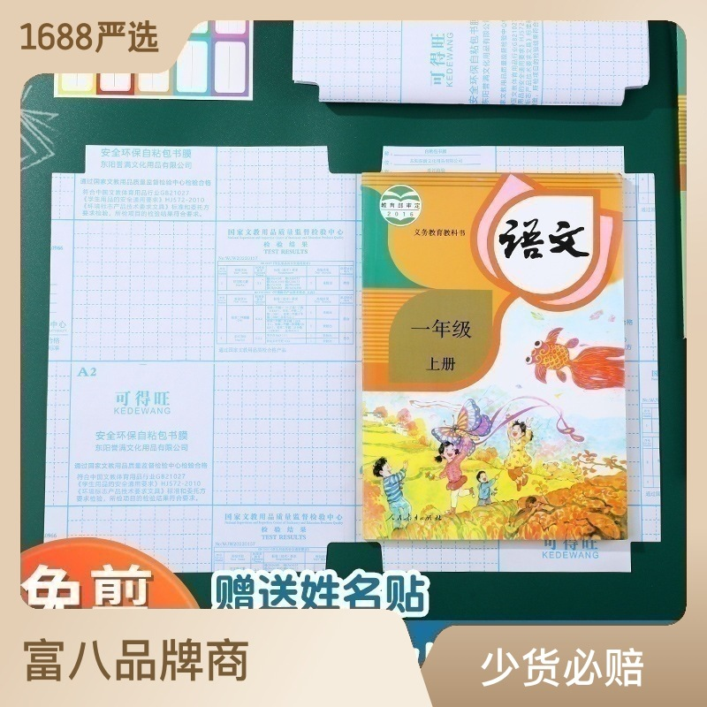 | 书粘 | 套餐8.2 | a4的3.62 | 16k3.18 | 22k1.82

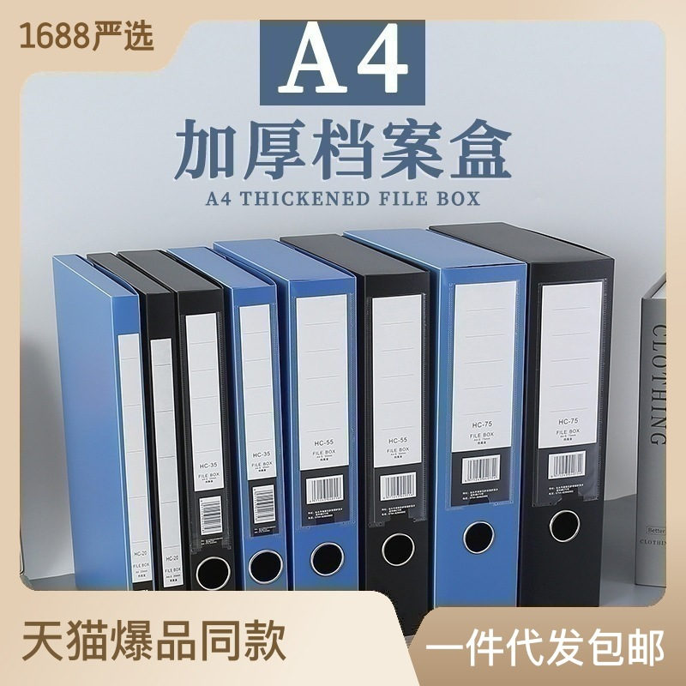 | 档案盒 | 20mm1.86 | 32mm2.45 | 55mm2.78 | 75mm2.78

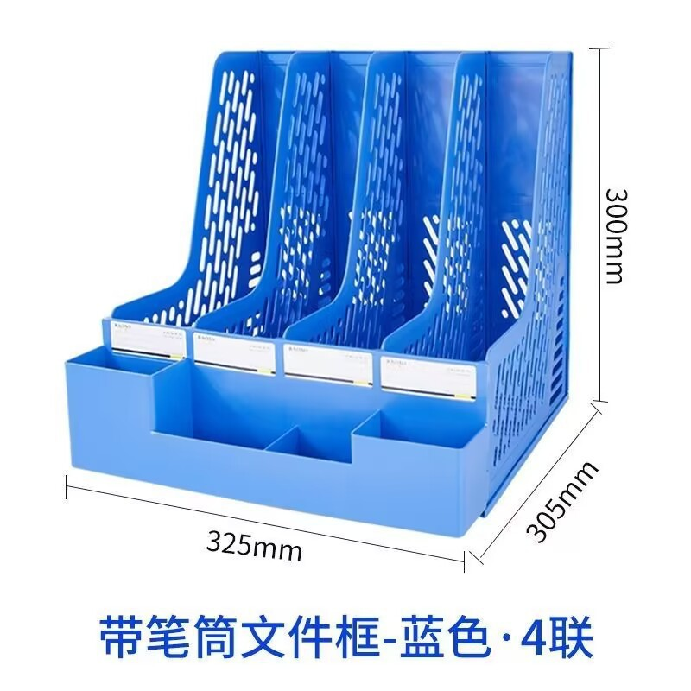 | 文件栏 | 四栏不带笔筒6.6 | 四栏带笔筒7.1 | 一联不带笔筒2.3 | 三联不带笔筒5.6 | 三联带笔筒6.4

 | 卡通写字板 | 一个3.5

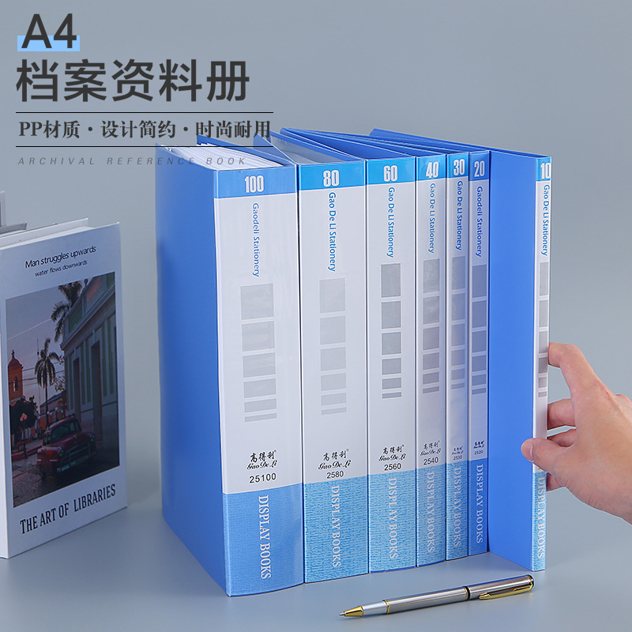 | 资料册 | 10页1.79 | 20页2.3 | 30页2.8 | 40页3.37 | 60页4.56 | 80页6.8 | 100页7.5

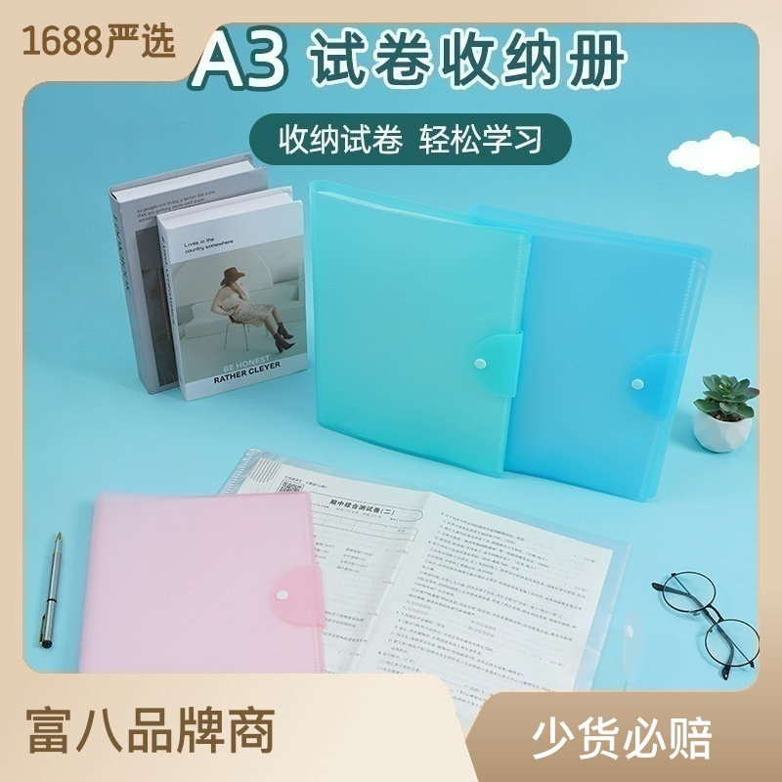 | 试卷册 | 20页2.95 | 30页3.8 | 40页4.4

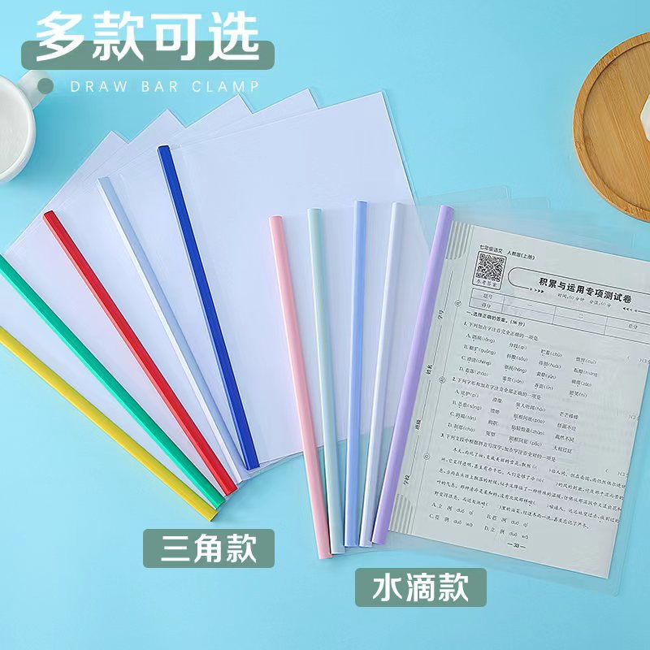 | 抽杆夹 | 薄款0.28 | 加厚0.36

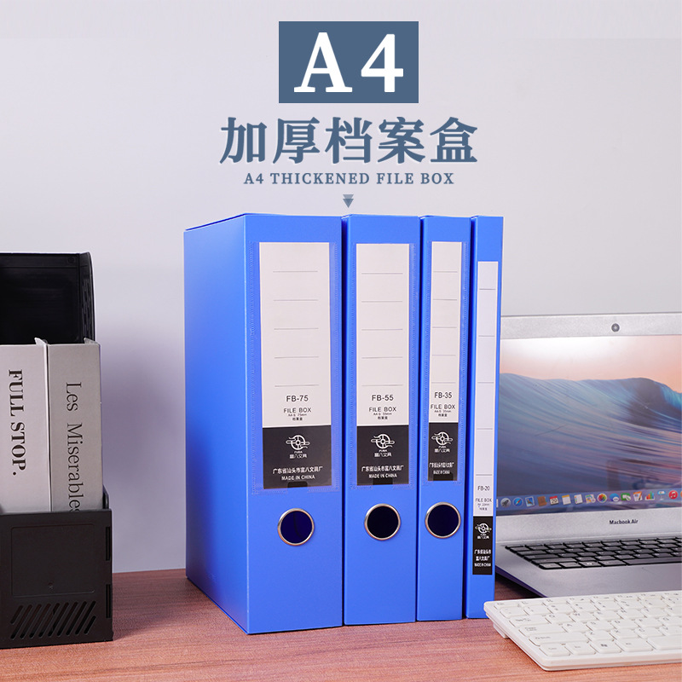 | 一体成型档案盒 | 20mm2.6 | 35mm3.9 | 55mm4.3 | 75mm6.8

